상품제안서
HO 양장 뉴엣지 라이트 밴드 다이어리 25절 | 상품코드: F29503

 |  |  |  |  |  |  | 02-412-0044 | www.easy1.co.kr
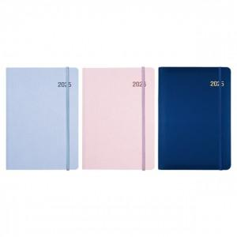

【상세/제작정보】 | 박인쇄 가능-별도문의 삽지추가가능-별도문의 추가옵션-카드꽂이/밴드/펜꽂이-별도문의(매직라인은 해당안함) 포장 별도 문의

【인쇄/포장옵션】 | / 포장불가능

【공급단가】 | 수량 | 50~ | 100~ | 500~ | 1,000~ | 2,000~
*VAT별도 | 단가 | 7,930원 | 7,800원 | 7,620원 | 7,320원 | 7,010원

【상품 URL】 | https://dev.easy1.co.kr:443/src/goods_detail.php?gdno=29503

